M6
FDI > 0 | (bet tur mākslīgi 0,1 pielikts tiem, kam bija nulle | FDI > 1 | (sanāk izlēgt daudzas valstis, ir FDI 1M
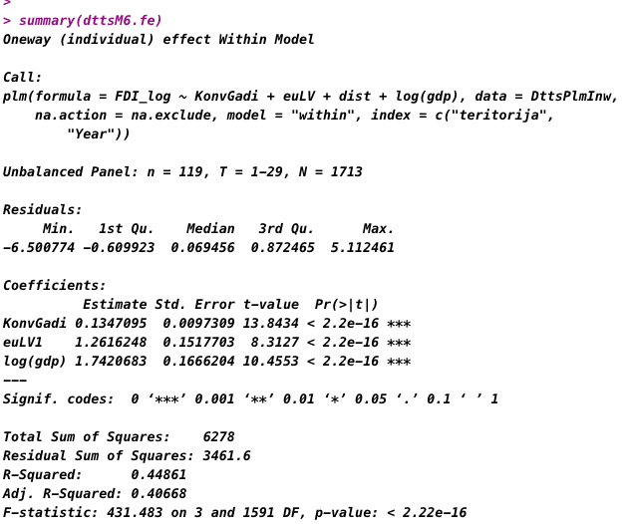
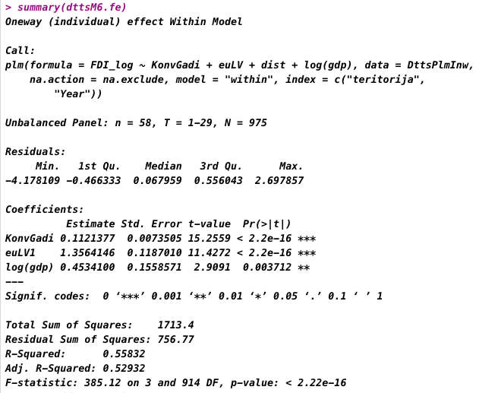

Pazūd informācija par lielāko daļu valtu šajā gadījumā.
Toties uzlabojas R2 būtiski. Par nullēm - jāpārdomā vēl. ko darīt ar mazām vērtībām. Varbūt pareizi būtu izlsēgt abus "outliers" , t.i. arī Zviedriju? Un jāpievērš umanība, cik šajā gadījumā ir novērojumi bez DTT.

Koeficientu nozīme
T-value - coeff/st.err. The higher t-value, the more important is the coeff.
=> smaller ration of error in relation to the coefficient
P-value. Varbūtība, ka pie "0" hipotēzes (attiecīgajam koeif. nav ietekmes) mēs pēc nejaušības izvelkam "sample" ar vērtību, kāda konkrētajā gadījumā ir koeficientam.
Θ - theta - vector of factor loadings, specific to individual i.
In econometrics, "idiosyncratic error" is used to describe error—that is, unobserved factors that impact the dependent variable—from panel data that both changes over time and across units (individuals, firms, cities, etc.).
The z-value is the regression coefficient divided by standard error. If the z-value is too big in magnitude, it indicates that the corresponding true regression coefficient is not 0 and the corresponding X-variable matters.

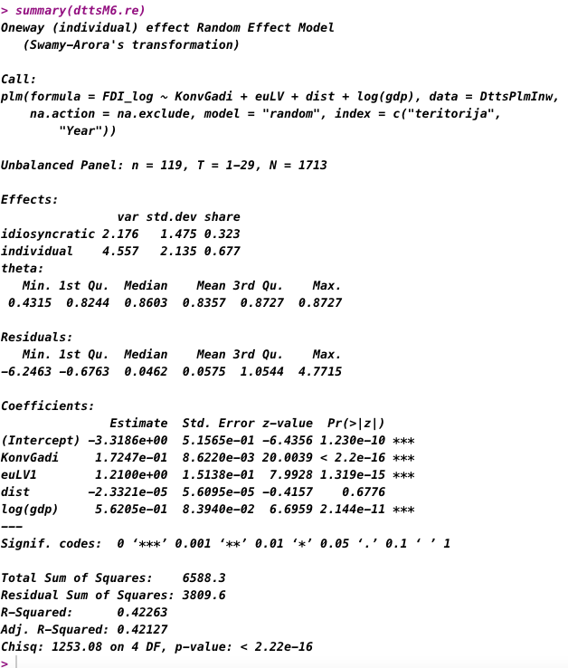
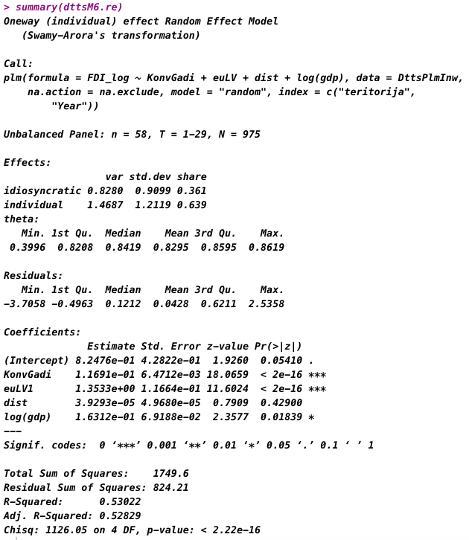

 |  |  |  | Theta closer to 1 is closer to fixed effects
 |  |  |  | theta closer to 0 ir sloser to pooled OLS
 |  |  |  | https://youtu.be/tICblvtNHfY?t=3145

M5d
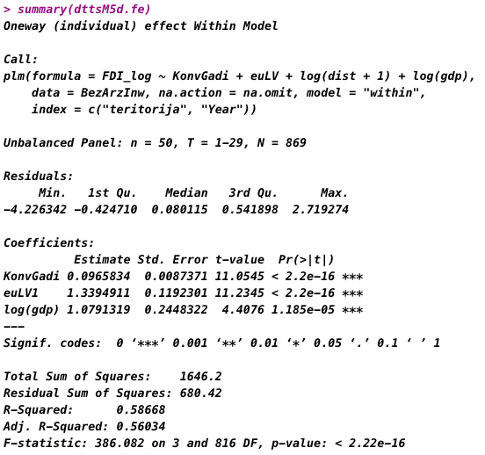
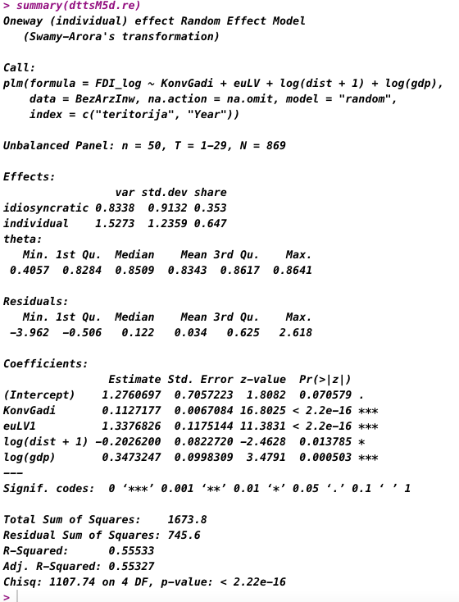
>1 un bez offshore

